Лист1
 | 51.02. Узкая дуга Haval Wingle 7 Pro
№ | Название детали | Толщина, материал | Изображение | Кол | Цвет,RAL
1 | 51.02.01.00_Узкая дуга Haval Wingle 7 Pro Дуга с кронштейнами |  | 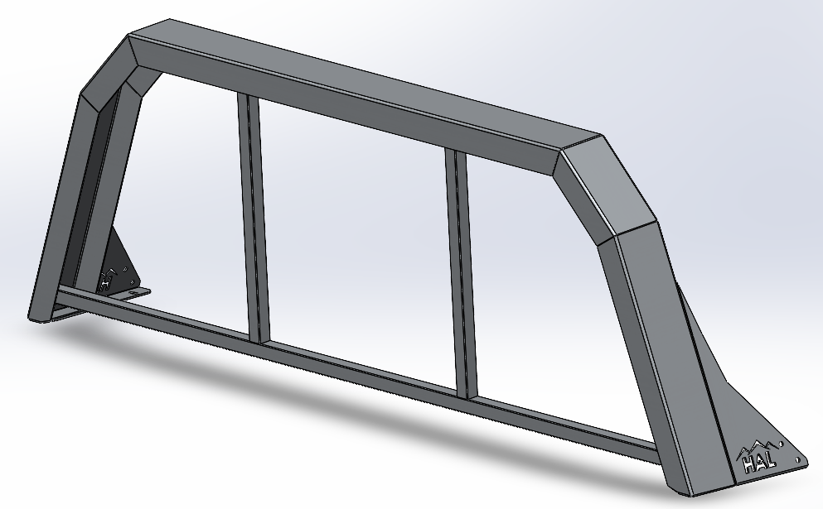 | 1 | RAL 9005
2 | 51.02.03_Узкая дуга Haval Wingle 7 Pro Кронштейн борта левый | Сталь 3мм | 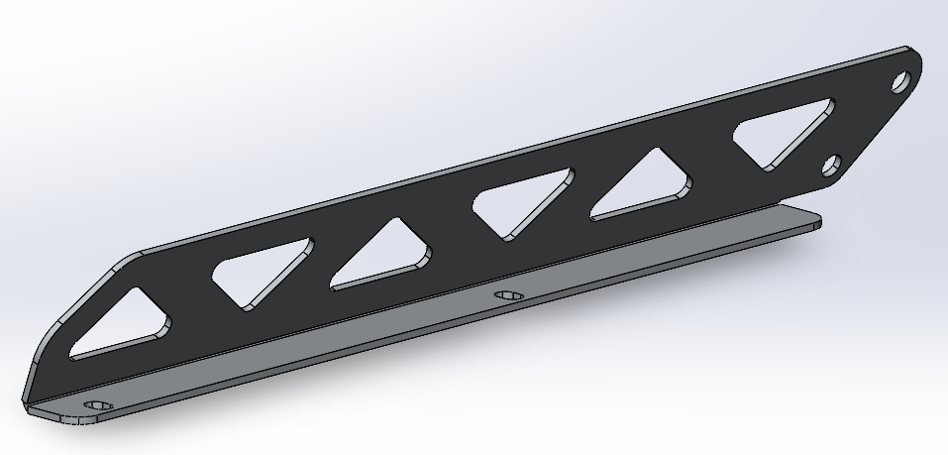 | 1 | RAL 9005
3 | 51.02.04_Узкая дуга Haval Wingle 7 Pro Кронштейн борта правый | Сталь 3мм | 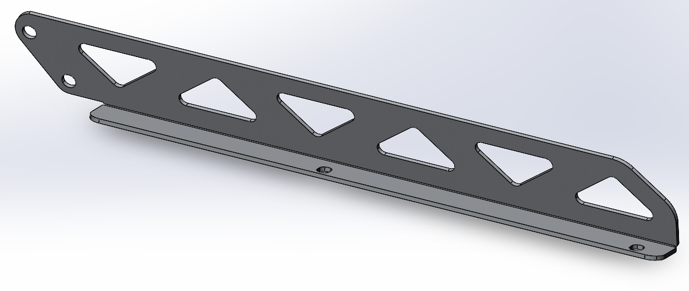 | 1 | RAL 9005
 | Комплектция (крепеж) |  |  | 1
 | Инструкция |  |  | 1

